real_2(2)
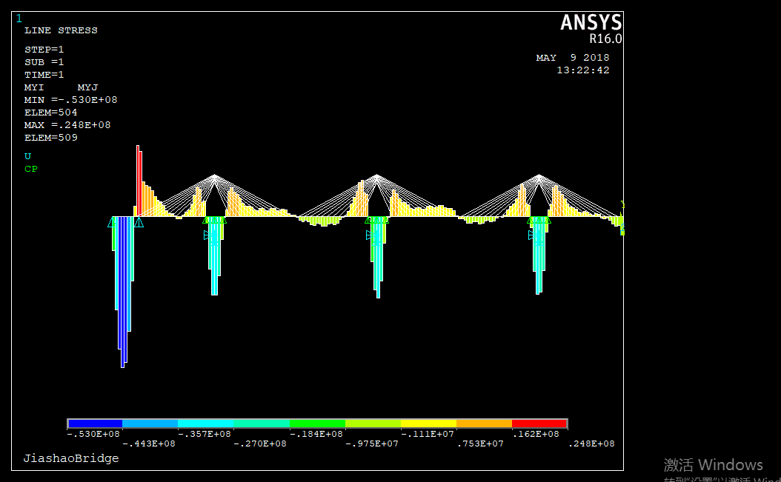
0 | 1 | 2 | force(kN) | E(Pa) |  |  | force(kN) | 加权平均
1 | 7197 | 0.002920098983 | 4413.4 | 2.10E+11 | 21988.98 | 5326.7 | 3500 | 1.981234
2 | 6273 | 0.00018146554014 | 239.1 | 2.10E+11 |  | 239.1 | 239 | 1.874318
3 | 5349 | 0.001678749183 | 1885.7 | 2.10E+11 |  | 1779.4 | 1992.0443395 | 1.774621
4 | 4888 | 0.0020032824532 | 2056.3 | 2.10E+11 |  | 2224.6 | 1888.0587451 | 1.681985
5 | 4657 | 0.0020352145564 | 1990.4 | 2.10E+11 |  | 2198.0 | 1782.7575595 | 1.588177
6 | 4195 | 0.0021462127091 | 1890.7 | 2.10E+11 |  | 2105.9 | 1675.5121723 | 1.492637
7 | 4195 | 0.0020077326574 | 1768.7 | 2.10E+11 |  | 1966.9 | 1570.5241692 | 1.399108
8 | 4195 | 0.0019097487573 | 1682.4 | 2.10E+11 |  | 1896.5 | 1468.2863357 | 1.308029
9 | 4195 | 0.0017637819036 | 1553.8 | 2.10E+11 |  | 1737.3 | 1370.3073361 | 1.220744
10 | 3502 | 0.0019416529827 | 1427.9 | 2.10E+11 |  | 1578.8 | 1277.0608732 | 1.137675
11 | 3502 | 0.0016032335263 | 1179.1 | 2.10E+11 |  | 1158.1 | 1200 | 1.069025
12 | 3502 | 0.002585665334 | 1901.6 | 2.10E+11 |  | 1903.1 | 1900 | 1
13 | 3502 | 0.0026410758477 | 1942.3 | 2.10E+11 | 22414.59 | 1984.6 | 1900 | 1
14 | 3502 | 0.0016204345815 | 1191.7 | 2.10E+11 |  | 1183.4 | 1200 | 1.069025
15 | 3502 | 0.0019141176967 | 1407.7 | 2.10E+11 |  | 1538.3 | 1277.0608732 | 1.137675
16 | 4195 | 0.0017460169907 | 1538.2 | 2.10E+11 |  | 1706.0 | 1370.3073361 | 1.220744
17 | 4195 | 0.0018982838614 | 1672.3 | 2.10E+11 |  | 1876.3 | 1468.2863357 | 1.308029
18 | 4195 | 0.0019981974964 | 1760.3 | 2.10E+11 |  | 1950.1 | 1570.5241692 | 1.399108
19 | 4657 | 0.0019333988629 | 1890.8 | 2.10E+11 |  | 2106.1 | 1675.5121723 | 1.492637
20 | 4888 | 0.0019568123875 | 2008.6 | 2.10E+11 |  | 2234.5 | 1782.7575595 | 1.588177
21 | 5349 | 0.001910752675 | 2146.3 | 2.10E+11 |  | 2404.6 | 1888.0587451 | 1.681985
22 | 5349 | 0.0019629144473 | 2204.9 | 2.10E+11 |  | 2417.8 | 1992.0443395 | 1.774621
23 | 5811 | 0.0019821832298 | 2418.9 | 2.10E+11 |  | 2733.8 | 2103.9560347 | 1.874318
24 | 5811 | 0.001829523313 | 2232.6 | 2.10E+11 |  | 2241.2 | 2223.9711887 | 1.981234
25 | 5811 | 0.002303583183 | 2811.1 | 2.10E+11 | 23075.54 | 3398.2 | 2223.9711887
26 | 5811 | 0.0017794888324 | 2171.5 | 2.10E+11 |  | 2239.1 | 2103.9560347
27 | 5349 | 0.0020085393527 | 2256.2 | 2.10E+11 |  | 2520.3 | 1992.0443395
28 | 5349 | 0.0019247294753 | 2162.0 | 2.10E+11 |  | 2436.0 | 1888.0587451
29 | 4888 | 0.0019674312013 | 2019.5 | 2.10E+11 |  | 2256.3 | 1782.7575595
30 | 4657 | 0.0019444421464 | 1901.6 | 2.10E+11 |  | 2127.7 | 1675.5121723
31 | 4195 | 0.0020113083425 | 1771.9 | 2.10E+11 |  | 1973.2 | 1570.5241692
32 | 4195 | 0.0019109406522 | 1683.4 | 2.10E+11 |  | 1898.6 | 1468.2863357
33 | 4195 | 0.0017606035165 | 1551.0 | 2.10E+11 |  | 1731.7 | 1370.3073361
34 | 3502 | 0.0019191488352 | 1411.4 | 2.10E+11 |  | 1545.7 | 1277.0608732
35 | 3502 | 0.0015773299609 | 1160.0 | 2.10E+11 |  | 1120.0 | 1200
36 | 3502 | 0.0029587174671 | 2175.9 | 2.10E+11 |  | 2451.8 | 1900
37 | 3502 | 0.0021931005408 | 1612.9 | 2.10E+11 | 21962.89 | 1325.7 | 1900
38 | 3502 | 0.0016932501153 | 1245.3 | 2.10E+11 |  | 1290.5 | 1200
39 | 3502 | 0.0019281912871 | 1418.0 | 2.10E+11 |  | 1559.0 | 1277.0608732
40 | 4195 | 0.0017468115872 | 1538.9 | 2.10E+11 |  | 1707.4 | 1370.3073361
41 | 4195 | 0.0018966379108 | 1670.8 | 2.10E+11 |  | 1873.4 | 1468.2863357
42 | 4195 | 0.0019962110043 | 1758.6 | 2.10E+11 |  | 1946.6 | 1570.5241692
43 | 4657 | 0.0019322740838 | 1889.7 | 2.10E+11 |  | 2103.9 | 1675.5121723
44 | 4888 | 0.001956714967 | 2008.5 | 2.10E+11 |  | 2234.3 | 1782.7575595
45 | 5349 | 0.0019098624328 | 2145.3 | 2.10E+11 |  | 2402.6 | 1888.0587451
46 | 5349 | 0.0019412815651 | 2180.6 | 2.10E+11 |  | 2369.2 | 1992.0443395
47 | 5811 | 0.0020517557152 | 2503.8 | 2.10E+11 |  | 2903.6 | 2103.9560347
48 | 5811 | 0.0016311720742 | 1990.5 | 2.10E+11 |  | 1757.1 | 2223.9711887
49 | 7197 | 0.002087765136 | 3155.4 | 2.10E+11 | 22856.84 | 4086.8 | 2223.9711887
50 | 7197 | 0.0013222956767 | 1998.5 | 2.10E+11 |  | 1893.0 | 2103.9560347
51 | 6273 | 0.0017311320392 | 2280.5 | 2.10E+11 |  | 2568.9 | 1992.0443395
52 | 5811 | 0.0017746960789 | 2165.7 | 2.10E+11 |  | 2443.3 | 1888.0587451
53 | 5349 | 0.0017961334822 | 2017.6 | 2.10E+11 |  | 2252.4 | 1782.7575595
54 | 4888 | 0.0018474846911 | 1896.4 | 2.10E+11 |  | 2117.3 | 1675.5121723
55 | 4657 | 0.0018064072356 | 1766.6 | 2.10E+11 |  | 1962.7 | 1570.5241692
56 | 4195 | 0.0019032217122 | 1676.6 | 2.10E+11 |  | 1885.0 | 1468.2863357
57 | 4195 | 0.0017552683667 | 1546.3 | 2.10E+11 |  | 1722.3 | 1370.3073361
58 | 3502 | 0.0019329504721 | 1421.5 | 2.10E+11 |  | 1566.0 | 1277.0608732
59 | 3502 | 0.0016668706313 | 1225.9 | 2.10E+11 |  | 1251.7 | 1200
60 | 3502 | 0.0023196268792 | 1705.9 | 2.10E+11 |  | 1511.8 | 1900
61 | 3502 | 0.0028574827981 | 2101.5 | 2.10E+11 | 23594.19 | 2302.9 | 1900
62 | 3502 | 0.0015904517142 | 1169.7 | 2.10E+11 |  | 1139.3 | 1200
63 | 3502 | 0.0019098344296 | 1404.5 | 2.10E+11 |  | 1532.0 | 1277.0608732
64 | 4195 | 0.0017506143 | 1542.2 | 2.10E+11 |  | 1714.1 | 1370.3073361
65 | 4195 | 0.0019035054967 | 1676.9 | 2.10E+11 |  | 1885.5 | 1468.2863357
66 | 4657 | 0.0018071230038 | 1767.3 | 2.10E+11 |  | 1964.1 | 1570.5241692
67 | 4888 | 0.0018475821113 | 1896.5 | 2.10E+11 |  | 2117.5 | 1675.5121723
68 | 5349 | 0.0017939969011 | 2015.2 | 2.10E+11 |  | 2247.6 | 1782.7575595
69 | 5811 | 0.0017640020748 | 2152.6 | 2.10E+11 |  | 2417.2 | 1888.0587451
70 | 6273 | 0.0016859649207 | 2221.0 | 2.10E+11 |  | 2449.9 | 1992.0443395
71 | 7197 | 0.001652525865 | 2497.6 | 2.10E+11 |  | 2891.2 | 2103.9560347
72 | 9737 | 0.0015401661768 | 3149.3 | 2.10E+11 |  | 4074.6 | 2223.9711887
73 | 9737 | 0.0015401661768 | 3149.3 | 2.10E+11 |  |  | 2223.9711887
74 | 7197 | 0.0016525258649 | 2497.6 | 2.10E+11 |  |  | 2103.9560347
75 | 6273 | 0.0016859649207 | 2221.0 | 2.10E+11 |  |  | 1992.0443395
76 | 5811 | 0.0017640020747 | 2152.6 | 2.10E+11 |  |  | 1888.0587451
77 | 5349 | 0.0017939969011 | 2015.2 | 2.10E+11 |  |  | 1782.7575595
78 | 4888 | 0.0018475821112 | 1896.5 | 2.10E+11 |  |  | 1675.5121723
79 | 4657 | 0.0018071230037 | 1767.3 | 2.10E+11 |  |  | 1570.5241692
80 | 4195 | 0.0019035054966 | 1676.9 | 2.10E+11 |  |  | 1468.2863357
81 | 4195 | 0.0017506142999 | 1542.2 | 2.10E+11 |  |  | 1370.3073361
82 | 3502 | 0.0019098344294 | 1404.5 | 2.10E+11 |  |  | 1277.0608732
83 | 3502 | 0.001590451714 | 1169.7 | 2.10E+11 |  |  | 1200
84 | 3502 | 0.0028574827978 | 2101.5 | 2.10E+11 |  |  | 1900
85 | 3502 | 0.002319626879 | 1705.9 | 2.10E+11 |  |  | 1900
86 | 3502 | 0.0016668706311 | 1225.9 | 2.10E+11 |  |  | 1200
87 | 3502 | 0.0019329504719 | 1421.5 | 2.10E+11 |  |  | 1277.0608732
88 | 4195 | 0.0017552683664 | 1546.3 | 2.10E+11 |  |  | 1370.3073361
89 | 4195 | 0.0019032217119 | 1676.6 | 2.10E+11 |  |  | 1468.2863357
90 | 4657 | 0.0018064072353 | 1766.6 | 2.10E+11 |  |  | 1570.5241692
91 | 4888 | 0.0018474846907 | 1896.4 | 2.10E+11 |  |  | 1675.5121723
92 | 5349 | 0.0017961334819 | 2017.6 | 2.10E+11 |  |  | 1782.7575595
93 | 5811 | 0.0017746960785 | 2165.7 | 2.10E+11 |  |  | 1888.0587451
94 | 6273 | 0.0017311320388 | 2280.5 | 2.10E+11 |  |  | 1992.0443395
95 | 7197 | 0.0013222956764 | 1998.5 | 2.10E+11 |  |  | 2103.9560347
96 | 7197 | 0.0020877651356 | 3155.4 | 2.10E+11 |  |  | 2223.9711887
97 | 5811 | 0.0016311720739 | 1990.5 | 2.10E+11 |  |  | 2223.9711887
98 | 5811 | 0.0020517557147 | 2503.8 | 2.10E+11 |  |  | 2103.9560347
99 | 5349 | 0.0019412815646 | 2180.6 | 2.10E+11 |  |  | 1992.0443395
100 | 5349 | 0.0019098624323 | 2145.3 | 2.10E+11 |  |  | 1888.0587451
101 | 4888 | 0.0019567149665 | 2008.5 | 2.10E+11 |  |  | 1782.7575595
102 | 4657 | 0.0019322740833 | 1889.7 | 2.10E+11 |  |  | 1675.5121723
103 | 4195 | 0.0019962110038 | 1758.6 | 2.10E+11 |  |  | 1570.5241692
104 | 4195 | 0.0018966379102 | 1670.8 | 2.10E+11 |  |  | 1468.2863357
105 | 4195 | 0.0017468115867 | 1538.9 | 2.10E+11 |  |  | 1370.3073361
106 | 3502 | 0.0019281912865 | 1418.0 | 2.10E+11 |  |  | 1277.0608732
107 | 3502 | 0.0016932501147 | 1245.3 | 2.10E+11 |  |  | 1200
108 | 3502 | 0.0021931005401 | 1612.9 | 2.10E+11 |  |  | 1900
109 | 3502 | 0.002958717466 | 2175.9 | 2.10E+11 |  |  | 1900
110 | 3502 | 0.0015773299603 | 1160.0 | 2.10E+11 |  |  | 1200
111 | 3502 | 0.0019191488345 | 1411.4 | 2.10E+11 |  |  | 1277.0608732
112 | 4195 | 0.0017606035158 | 1551.0 | 2.10E+11 |  |  | 1370.3073361
113 | 4195 | 0.0019109406515 | 1683.4 | 2.10E+11 |  |  | 1468.2863357
114 | 4195 | 0.0020113083417 | 1771.9 | 2.10E+11 |  |  | 1570.5241692
115 | 4657 | 0.0019444421456 | 1901.6 | 2.10E+11 |  |  | 1675.5121723
116 | 4888 | 0.0019674312004 | 2019.5 | 2.10E+11 |  |  | 1782.7575595
117 | 5349 | 0.0019247294745 | 2162.0 | 2.10E+11 |  |  | 1888.0587451
118 | 5349 | 0.0020085393518 | 2256.2 | 2.10E+11 |  |  | 1992.0443395
119 | 5811 | 0.0017794888316 | 2171.5 | 2.10E+11 |  |  | 2103.9560347
120 | 5811 | 0.0023035831819 | 2811.1 | 2.10E+11 |  |  | 2223.9711887
121 | 5811 | 0.0018295233122 | 2232.6 | 2.10E+11 |  |  | 2223.9711887
122 | 5811 | 0.0019821832288 | 2418.9 | 2.10E+11 |  |  | 2103.9560347
123 | 5349 | 0.0019629144464 | 2204.9 | 2.10E+11 |  |  | 1992.0443395
124 | 5349 | 0.0019107526741 | 2146.3 | 2.10E+11 |  |  | 1888.0587451
125 | 4888 | 0.0019568123865 | 2008.6 | 2.10E+11 |  |  | 1782.7575595
126 | 4657 | 0.001933398862 | 1890.8 | 2.10E+11 |  |  | 1675.5121723
127 | 4195 | 0.0019981974954 | 1760.3 | 2.10E+11 |  |  | 1570.5241692
128 | 4195 | 0.0018982838604 | 1672.3 | 2.10E+11 |  |  | 1468.2863357
129 | 4195 | 0.0017460169898 | 1538.2 | 2.10E+11 |  |  | 1370.3073361
130 | 3502 | 0.0019141176957 | 1407.7 | 2.10E+11 |  |  | 1277.0608732
131 | 3502 | 0.0016204345806 | 1191.7 | 2.10E+11 |  |  | 1200
132 | 3502 | 0.0026410758462 | 1942.3 | 2.10E+11 |  |  | 1900
133 | 3502 | 0.0025856653325 | 1901.6 | 2.10E+11 |  |  | 1900
134 | 3502 | 0.0016032335254 | 1179.1 | 2.10E+11 |  |  | 1200
135 | 3502 | 0.0019416529816 | 1427.9 | 2.10E+11 |  |  | 1277.0608732
136 | 4195 | 0.0017637819026 | 1553.8 | 2.10E+11 |  |  | 1370.3073361
137 | 4195 | 0.0019097487562 | 1682.4 | 2.10E+11 |  |  | 1468.2863357
138 | 4195 | 0.0020077326562 | 1768.7 | 2.10E+11 |  |  | 1570.5241692
139 | 4195 | 0.0021462127078 | 1890.7 | 2.10E+11 |  |  | 1675.5121723
140 | 4657 | 0.0020352145551 | 1990.4 | 2.10E+11 |  |  | 1782.7575595
141 | 4888 | 0.0020032824519 | 2056.3 | 2.10E+11 |  |  | 1888.0587451
142 | 5349 | 0.0016787491818 | 1885.7 | 2.10E+11 |  |  | 1992.0443395
143 | 6273 | 0.00018146554002 | 239.1 | 2.10E+11 |  |  | 239
144 | 7197 | 0.0029200989811 | 4413.4 | 2.10E+11 |  |  | 3500

